报价
预 算 单
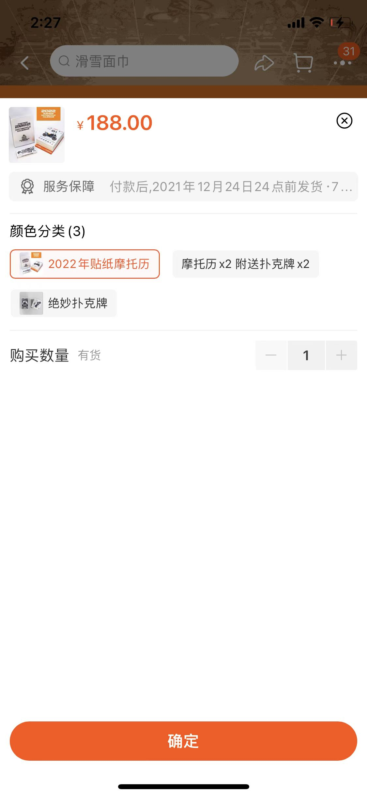
相关部门：
会议日期：
旅行社名称：华程国际旅行社集团有限公司
活动人数：40
活动地点：云阳仙境
项目 |  |  |  |  |  | 报价
分项 | 项目 | 数量A | 单位A | 数量B | 单位B | 单价 | 小计 | 描述、备注（所包含服务/内容） | 服务费 | 税费 | 最终单价
社区-星级创作家有奖征文奖品采买 | 2022贴纸摩托历 | 5 | 个 | 1 | 批 | 188 | 940.00 | https://m.tb.cn/h.f7JUUd1?sm=14a269 | 15.04 | 12.1824 | 215.2224
 | 费用合计： |  |  |  |  |  | 940.00
会议成本总计 |  |  |  |  |  |  | 940.00
服务费 | 8% |  |  |  |  |  | 75.20
税费 | 6% |  |  |  |  |  | 60.91
含税总计 |  |  |  |  |  |  | 1,076.11
报价说明：
报价人/联系方式： |  |  |  | 日期：

注：
1、如果是指定的就直接把价格填上，在后面备注里面给出链接或参考出处。
2、若没有指定的，就将具体需求填到备注里。
3、表格中没有的条目，可自行增加，注意保留公式。
4、供应商会按照此单需求返回报价单
5、待全部都确认好后，此报价作为PO单的附件通过邮件进行确认，生成订单。

